REGUL PROGRES JUSQU'A DEC
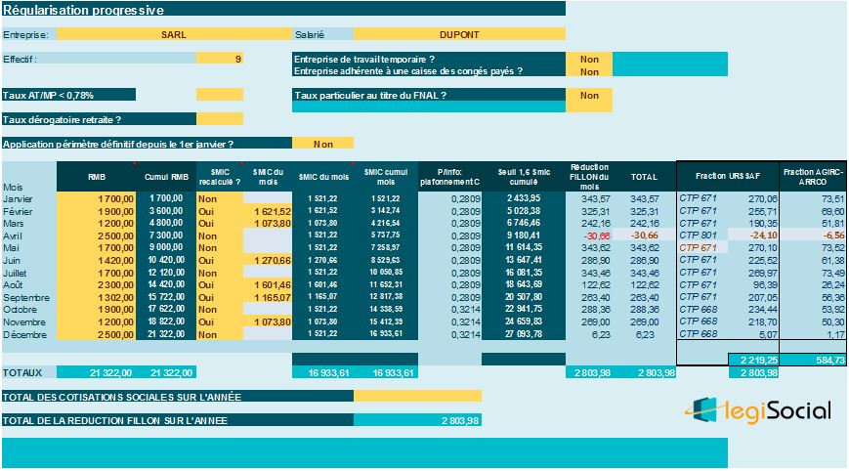
 |  |  |  | COEFF | 0.3205

Calcul de l'allègement HORS COTISATIONS POLE EMPLOI
 | Salaires | cumul | SMIC | SMIC cumulé | coef arrondi | Réduction cumulée | Réduction du mois
janvier | 1,200.00 € | 1,200.00 € | 1,055.60 € | 1,055.60 € | 0.2177 | 261.24 € | 261.24 €
février | 1,450.00 € | 2,650.00 € | 1,055.60 € | 2,111.20 € | 0.1467 | 388.76 € | 127.51 €
mars | 1,200.00 € | 3,850.00 € | 1,055.60 € | 3,166.80 € | 0.1688 | 649.88 € | 261.13 €
avril | 1,200.00 € | 5,050.00 € | 1,055.60 € | 4,222.40 € | 0.1804 | 911.02 € | 261.14 €
mai | 1,200.00 € | 6,250.00 € | 1,055.60 € | 5,278.00 € | 0.1876 | 1,172.50 € | 261.48 €
juin | 1,250.00 € | 7,500.00 € | 1,055.60 € | 6,333.60 € | 0.1876 | 1,407.00 € | 234.50 €
juillet | 1,200.00 € | 8,700.00 € | 1,055.60 € | 7,389.20 € | 0.1917 | 1,667.79 € | 260.79 €
août | 1,200.00 € | 9,900.00 € | 1,055.60 € | 8,444.80 € | 0.1949 | 1,929.51 € | 261.72 €
septembre | 1,200.00 € | 11,100.00 € | 1,055.60 € | 9,500.40 € | 0.1973 | 2,190.03 € | 260.52 €
octobre | 1,200.00 € | 12,300.00 € | 1,055.60 € | 10,556.00 € | 0.1993 | 2,451.39 € | 261.36 €
novembre | 1,200.00 € | 13,500.00 € | 1,055.60 € | 11,611.60 € | 0.2009 | 2,712.15 € | 260.76 €
décembre | 2,200.00 € | 15,700.00 € | 1,055.60 € | 12,667.20 € | 0.1554 | 2,439.78 € | -272.37 €

